Hoja
NV
NOMBRE
DIRECCION
RUT
CONDICIONES
DESC
CIUDAD
ENTREGA
TRANSPORTE
NOTA
 | DESPACHO INMEDIATO

COMFORT DAMA 2026
COLECCIÓN NEWWALK | ART. | MATERIAL | COLOR | Nº | PRECIO | 7 8 025 | COMPRA | PA02 | PA03 | PA04 | TOTAL

 | FE1153 | PU | WHITE | 35 - 40 | $ 7,990 | 84

 |  |  |  |  | $ 5,990
 |  |  |  |  | oferta
 | 35-40: 1 2 3 3 2 1 : 12PRS

 | FM1240 | PU | BROWN | 35 - 40 | $ 8,990 | 144

 |  |  | BLACK |  |  | 228
 |  |  | SILVER |  |  | 84
 | 35-40: 1 2 3 3 2 1 : 12PRS

 | FM5456 | SUEDE | BLACK | 35 - 40 | $ 7,990 | 336

 |  |  | CAMEL |  |  | 204
 |  |  |  |  | $ 6,990
 |  |  |  |  | oferta
 | 35-40: 1 2 3 3 2 1 : 12PRS

 | FMC678 | PU | NUDE | 35 - 40 | $ 8,990 | 84

 |  |  |  |  | $ 5,990
 |  |  |  |  | oferta
 | 35-40: 1 2 3 3 2 1 : 12PRS

 | FB7075 | PU | BLACK | 35 - 40 | $ 5,990 | 240
 |  |  | SILVER |  | oferta | 48
 | R

 | 35-40: 1 2 3 3 2 1 : 12PRS

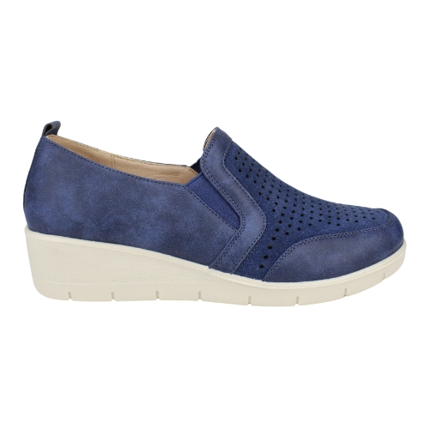

 | C25F21012 | PU | NAVY | 35 - 40 | $ 6,990 | 155
 |  |  | BLACK |  | oferta | 144

 | 35-40: 1 2 3 3 2 1 : 12PRS

 | FM5641P | PU | BLACK | 35 - 40 | $ 8,490 | 288

 |  |  | BEIGE |  |  | 64

 | 35-40: 1 2 3 3 2 1 : 12PRS

